Tabelle1
Summen | 6,393.48 € | 4,614.21 €
Rest |  | 1,779.27 €

Bezeichnung | Einnahme | Ausgabe | Notiz
Lohn Mann | 3,625.00 € |  | FA EkStB 2023 | € 41.507,53 Einkünfte + FaBo € 2.000,-
Lohn Frau | 2,288.08 € |  | FA EkStB 2023 | € 25.457,87 Einkünfte + FaBo € 2.000,-
Familienbeihilfe | 480.40 €
GIS |  | 10.60 €
Telefon / Internet |  | 111.00 €
Internat |  | 610.00 €
Auto Vers./TS/Vig. |  | 560.00 €
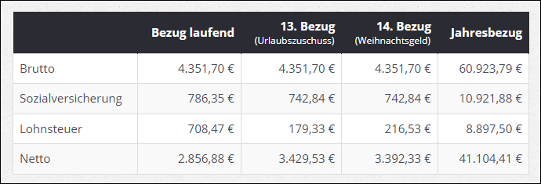
Kanal/Wasser/Müll/Gemeinde |  | 114.00 €
Strom/Heizung |  | 244.71 €
Versicherungen Unfall/Krankheit, Leben |  | 251.90 €
Kredit f. Eigenheim |  | 900.00 €
Div Vers. Haus/Tilgungsträger |  | 1,012.00 €
Div. Lebensmittel |  | 800.00 €

